Sheet1
참조코드 | 제목 | 생산연도 | 유형 | 범위와 내용 | 이미지
IE/2010PO/0004 | 달은 가장 오래된 시계다 | 2010 | 전시인쇄물/포스터 | 2010년 5월 8일부터 7월 4일까지 국립현대미술관에서 열린 《달은 가장 오래된 시계다》전의 포스터이다. 전시기간, 장소(덕수궁미술관), 참여작가 등이 명시되어 있다. | 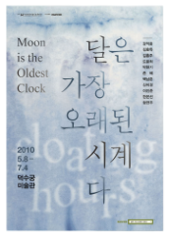
IE/2010PO/0010 | 메이드 인 팝랜드 | 2010 | 전시인쇄물/포스터 | 2010년 11월 12일부터 2011년 2월 20일까지 국립현대미술관에서 열린 《메이드 인 팝랜드(Made in Popland》전의 포스터이다. 전시기간, 장소(국립현대미술관 제 1, 2전시실 및 중앙홀), 주최, 협찬(한진해운), 후원(주한일본대사관, 공보문화원) 등이 명시되어 있다. | 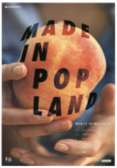
IE/2010PO/0016 | 올해의 작가 23인의 이야기 1995-2010 | 2011 | 전시인쇄물/포스터 | 2011년 8월 9일부터 10월 30일까지 국립현대미술관에서 열린 《올해의 작가 23인의 이야기 1995-2010》전의 포스터이다. 포스터는 모두 2종으로 제작되었으며, 공통적으로 전시기간, 장소(국립현대미술관 제 3, 4전시실) 등이 명시되어 있다. | 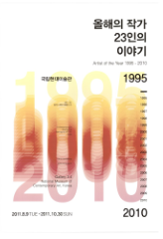
IE/2010PO/0020 | 한국의 단색화 | 2012 | 전시인쇄물/포스터 | 2012년 3월 17일부터 2012년 5월 13일까지 국립현대미술관에서 열린 《한국의 단색화》전의 포스터이다. 포스터는 모두 4종으로 제작되었으며, 공통적으로 전시기간, 장소(국립현대미술관 제 1, 2전시실 및 중앙홀) 등이 명시되어 있다. | 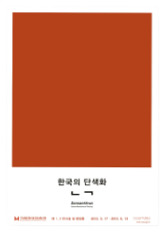
IE/2010PO/0023 | 무브: 1960년대 이후의 미술과 무용 | 2012 | 전시인쇄물/포스터 | 2012년 6월 6일부터 8월 12일까지 국립현대미술관에서 열린 《무브: 1960년대 이후의 미술과 무용》전의 포스터이다. 포스터는 모두 6종으로 제작되었으며, 공통적으로 전시기간, 장소(국립현대미술관 제 1전시장, 원형 1전시장) 등이 명시되어 있다. | 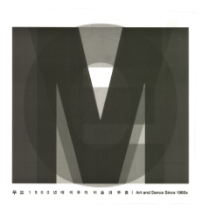
IE/2010PO/0025 | 올해의 작가상 2012 | 2012 | 전시인쇄물/포스터 | 2012년 8월 31일부터 11월 11일까지 국립현대미술관에서 열린 《올해의 작가상 2012》전의 포스터이다. 포스터는 모두 2종으로 제작되었으며, 전시기간, 주최(국립현대미술관, SBS문화재단) 등이 명시되어 있다. | 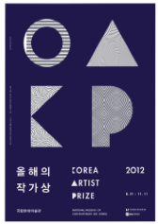
IE/2010PO/0029 | 젊은 모색 2013 | 2013 | 전시인쇄물/포스터 | 2013년 3월 12일부터 6월 23일까지 국립현대미술관에서 열린 《젊은 모색 2013》전의 포스터이다. 포스터는 모두 2종으로 제작되었으며 전시기간, 장소(국립현대미술관 제 1전시실), 참여작가 정보 등이 명시되어 있다. | 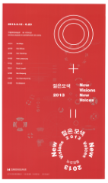
IE/2010PO/0031 | 야나기 무네요시 | 2013 | 전시인쇄물/포스터 | 2013년 5월 25일부터 7월 21일까지 국립현대미술관에서 열린 《야나기 무네요시》전의 포스터이다. 전시기간, 장소(덕수궁미술관), 주최(국립현대미술관, 일본민예관), 협찬(아시아나항공), 후원(Japan Foundation) 등이 명시되어 있다. | 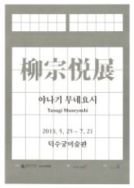
IE/2010PO/0032 | 올해의 작가상 2013 | 2013 | 전시인쇄물/포스터 | 2013년 7월 19일부터 10월 20일까지 국립현대미술관에서 열린 《올해의 작가상 2013》전의 포스터이다. 포스터는 모두 2종으로 제작되었으며, 공통적으로 전시기간, 장소(국립현대미술관 과천관 1, 2전시실), 주최(국립현대미술관, SBS문화재단) 참여작가 등이 명시되어 있다. | 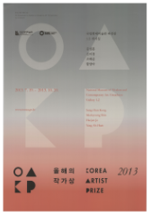
IE/2010PO/0034 | 디자인: 또 다른 언어 | 2013 | 전시인쇄물/포스터 | 2013년 7월 25일부터 2014년 2월 23일까지 국립현대미술관에서 열린 《디자인: 또 다른 언어》전의 포스터이다. 포스터는 모두 2종으로 제작되었으며, 공통적으로 전시기간, 장소(국립현대미술관 디자인전시실) 등이 명시되어 있다. | 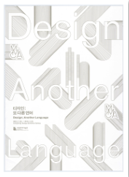
IE/2010PO/0036 | 퐁피두센터 뉴미디어 소장품 특별전: 비디오 빈티지 1963~1983 | 2013 | 전시인쇄물/포스터 | 2013년 10월 2일부터 12월 31일까지 국립현대미술관에서 열린 《퐁피두센터 뉴미디어 소장품 특별전: 비디오 빈티지 1963~1983》전의 포스터이다. 전시기간, 장소(국립현대미술관 제1원형 전시실), 주최(국립현대미술관, Centre Pompidou), Institute Français 주한프랑스문화원 등이 명시되어 있다. | 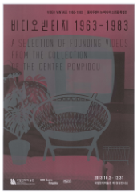
IE/2010PO/0037 | 《국립현대미술관 서울관 개관 특별전》 포스터 | 2013 | 전시인쇄물/포스터 | 《국립현대미술관 서울관 개관기념전》 포스터이다. 서울관 개관특별전 정보와 국립현대미술관 과천관, 덕수궁관에서 개최되는 전시 정보가 실려 있다. | 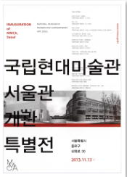
IE/2010PO/0041 | 《대한민국예술원 개원 60년: 어제와 오늘》전 포스터 | 2014 | 전시인쇄물/포스터 | 2014년 4월 17일부터 7월 27일까지 국립현대미술관 덕수궁관에서 열린 《대한민국에술원 60년: 어제와 오늘》전의 포스터이다. 전시명, 기간, 장소, 참여작가 명단이 실려 있다. | 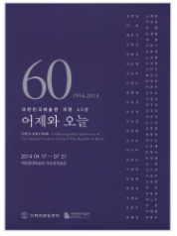
IE/2010PO/0044 | 《끝없는 도전-인피니트 챌린지》전 포스터 | 2014 | 전시인쇄물/포스터 | 2014년 4월 29일부터 7월 13일까지 국립현대미술관 서울관 제 3, 4전시실에서 열린 《끝없는 도전-인피니트 챌린지》전의 포스터이다. 전시명, 기간, 장소 및 참여작가 명이 실려 있다. 참여작가는 날리니 말라니(NALINI MALANI), 김순기, 슈리 쳉(SHU LEA CHEANG), 샤흐지아 시칸더(SHAHZIA SIKANDER), 쉴파 굽타(SHILPA GUPTA), 차오 페이(CAO FEI), 틴틴 울리아(TINTIN WULIA)이다. | 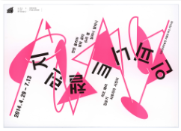
IE/2010PO/0045 | 《사물학-디자인과 예술》전 포스터 | 2014 | 전시인쇄물/포스터 | 2014년 6월 5일부터 10월 5일까지 국립현대미술관 과천관 제3전시실에서 열린 《사물학-디자인과 예술》전의 포스터이다. 전시명, 기간, 장소 등이 명시되어 있다. | 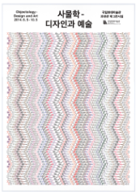
IE/2010PO/0046 | 《달팽이 걸음_ 이건용》전 포스터 | 2014 | 전시인쇄물/포스터 | 2014년 6월 24일부터 12월 14일까지 국립현대미술관에서 열린 《달팽이 걸음_이건용》전의 포스터이다. 전시명, 전시기간, 장소가 명시되어 있다. | 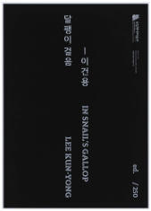
IE/2010PO/0047 | 《코리안 뷰티》전 포스터 | 2014 | 전시인쇄물/포스터 | 2014년 5월 17일부터 9월 28일까지 국립현대미술관 서울관 제1, 2전시실에서 열린 《코리안 뷰티》전의 포스터이다. 전시명, 기간, 장소 등이 명시되어 있다. | 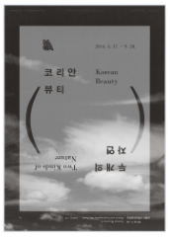
IE/2010PO/0048 | 《매트릭스: 수학_순수에의 동경과 심연》전 포스터 | 2014 | 전시인쇄물/포스터 | 2014년 8월 12일부터 2015년 1월 11일까지 국립현대미술관 서울관 제3, 4전시실에서 열린 《매트릭스: 수학_순수에의 동경과 심연》전의 포스터이다. 전시명, 기간, 장소 등이 명시되어 있다. | 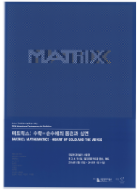
IE/2010PO/0055 | 《바우하우스의 무대실험: 인간-공간-기계》전 영문 포스터 | 2014 | 전시인쇄물/포스터 | 2014년 11월 12일부터 2015년 2월 22일까지 국립현대미술관 서울관에서 열린 《바우하우스의 무대실험: 인간-공간-기계》전의 영문 포스터이다. 전시기간, 장소(국립현대미술관 서울관 7전시실) 등이 명시되어 있다. | 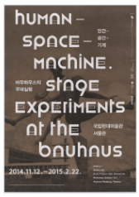
IE/2010PO/0058 | 《젊은모색 2014》전 포스터 | 2014 | 전시인쇄물/포스터 | 2014년 12월 16일부터 2015년부터 3월 29일까지 국립현대미술관 과천관 제 2전시실에서 열린 《젊은모색 2014》전의 포스터이다. 전시명, 전시기간, 장소 등이 명시되어 있다. | 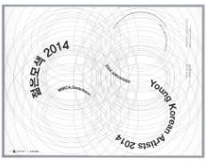
IE/2010PO/0063 | 《2015 현장제작설치 인터플레이》전 포스터 | 2015 | 전시인쇄물/포스터 | 2015년 4월 14일부터 8월 23일까지 국립현대미술관 서울관 제6전시실, 창고전시장에서 열린 《인터플레이》전의 포스터이다. 포스터는 모두 2종으로 제작되었다. | 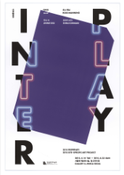
IE/2010PO/0064 | 《로봇 에세이》전 포스터 | 2015 | 전시인쇄물/포스터 | 2015년 4월 28일부터 7월 19일까지 국립현대미술관 서울관 제7전시실 및 미디어랩에서 열린 《로봇 에세이》전의 포스터이다. 포스터는 모두 3종으로 제작되었다. | 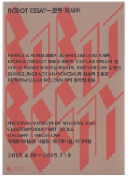
IE/2010PO/0066 | 《무제》전 포스터 | 2015 | 전시인쇄물/포스터 | 2015년 5월 5일부터 7월 26일까지 국립현대미술관 과천관 제2전시실에서 열린 국립현대미술관 소장품 특별전 《무제》전의 포스터이다. 포스터는 모두 2종으로 제작되었다. | 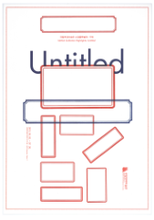
IE/2010PO/0071 | 《그래픽 심포니아》전 포스터 | 2015 | 전시인쇄물/포스터 | 2015년 8월 11일부터 10월 18일까지 국립현대미술관 서울관 제7전시실에서 열린 《그래픽 심포니아》전의 포스터이다. | 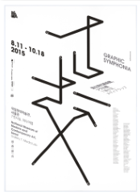
IE/2010PO/0073 | 《멈추고, 보다.》전 포스터 | 2015 | 전시인쇄물/포스터 | 2015년 9월 8일부터 2016년 1월 24일까지 국립현대미술관 과천관 제3,4, 전시실 및 회랑에서 열린 한국화 소장품 특별전 《멈추고, 보다.》전의 포스터이다. | 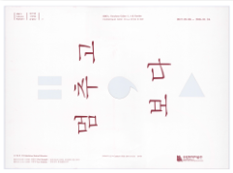
IE/2010PO/0074 | 《2015 한호 국제교류전 뉴 로맨스전》 전 포스터 | 2015 | 전시인쇄물/포스터 | 2015년 9월 22일부터 2016년 1월 24일까지 국립현대미술관 서울관에서 열린 《2015한호 국제교류전: 뉴 로맨스》전의 포스터이다. | 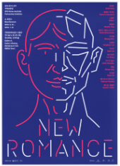
IE/2010PO/0076 | 《아티스트 파일 2015 : 동행》전 포스터 | 2015 | 전시인쇄물/포스터 | 2015년 11월 10일부터 2016년 2월 14일까지 국립현대미술관 과천관에서 열린 《아티스트 파일 2015 : 동행》전의 포스터이다. | 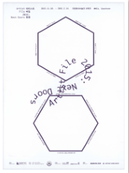
IE/2010PO/0077 | 《대한항공 박스 프로젝트 2015 : 율리어스 포프》전 포스터 | 2015 | 전시인쇄물/포스터 | 2015년 11월 10일부터 2016년 9월 4일까지 국립현대미술관 서울관에서 열린 《대한항공 박스 프로젝트 2015 : 율리어스 포프》전의 포스터이다. | 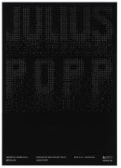
IE/2010PO/0082 | 《과천관 30년 특별전: 한국현대미술작가 시리즈 김태수》전 포스터 | 2016 | 전시인쇄물/포스터 | 2016년 2월 12일부터 6월 6일까지 국립현대미술관 제5전시실에서 열린 《과천관 30년 특별전: 한국현대미술작가 시리즈 김태수》전의 포스터이다. 포스터는 모두 2종으로 제작되었다. | 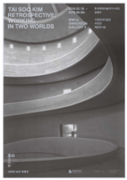
IE/2010PO/0087 | 《무릎을 꿇고 턱으로 빠지는 노래: 김소라 프로젝트》전 포스터 | 2016 | 전시인쇄물/포스터 | 2016년 5월 25일부터 7월 10일까지 국립현대미술관 제1전시실에서 열린 《무릎을 꿇고 턱으로 빠지는 노래: 김소라 프로젝트》전의 포스터이다. | 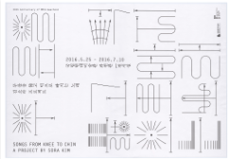
IE/2010PO/0139 | 《과천관 회랑 프로젝트：움직이는 거실》전 포스터 | 2017 | 전시인쇄물/포스터 | 2017년부터 2018년까지 국립현대미술관 과천관에서 열린 《과천관 회랑 프로젝트：움직이는 거실》전의 포스터이다. 전시명, 기간, 장소 등이 명시되어 있다. | 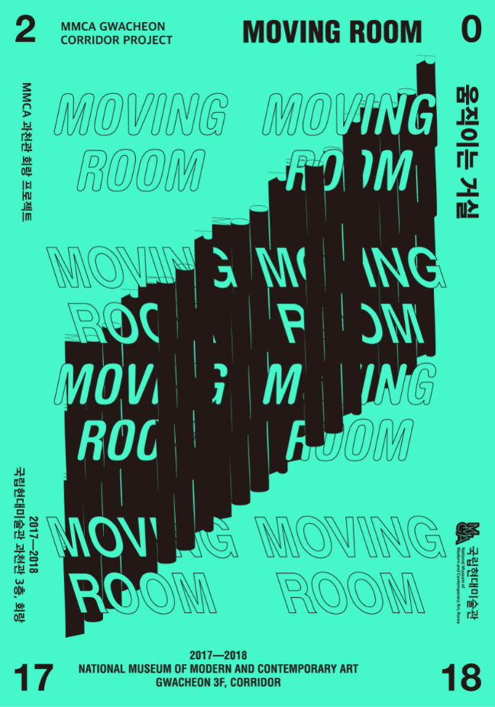
IE/2010PO/0103 | 《종이와 콘크리트: 한국 현대건축 운동》전 포스터 | 2017 | 전시인쇄물/포스터 | 2017년 9월 1일부터 2018년 2월 18일까지 국립현대미술관 서울관에서 열린 《종이와 콘크리트: 한국 현대건축 운동》전의 포스터이다. 전시명, 전시기간, 참여작가 등이 명시되어 있다. | 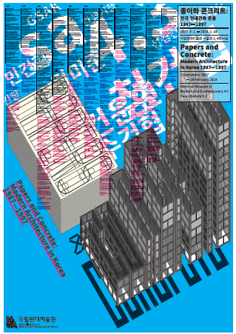
IE/2010PO/0104 | 《올해의 작가상 2017》전 포스터 | 2017 | 전시인쇄물/포스터 | 2017년 9월 13일부터 2018년 2월 18일까지 국립현대미술관에서 열린 《올해의 작가상 2017》전의 포스터이다. 전시명, 전시기간, 참여작가(박경근, 백현진, 송상희, 써니킴) 등이 명시되어 있다. | 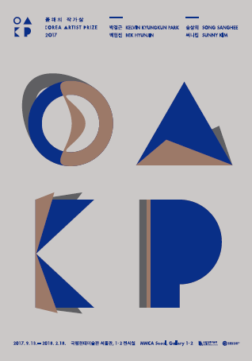
IE/2010PO/0107 | 《국립현대미술관 현대차시리즈 2017: 임흥순 <우리를 갈라놓는 것들>》전 포스터 | 2017 | 전시인쇄물/포스터 | 2017년 11월 30일부터 2018년 4월 8일까지 국립현대미술관 서울관에서 열린 《국립현대미술관 현대차시리즈 2017: 임흥순 <우리를 갈라놓는 것들>》전의 포스터이다. 전시명, 전시기간 등이 명시되어 있다. | 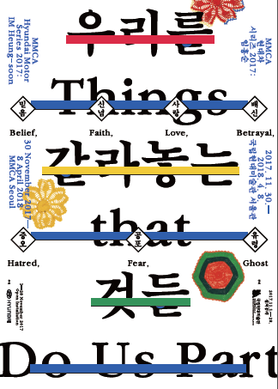
IE/2010PO/0111 | 《내가 사랑한 미술관: 근대의 걸작전》전 포스터 | 2018 | 전시인쇄물/포스터 | 2018년 5월 3일부터 2018년 10월 14일까지 국립현대미술관 덕수궁관에서 열린 《내가 사랑한 미술관: 근대의 걸작전》전의 포스터이다. 전시명, 전시기간 등이 명시되어 있다. | 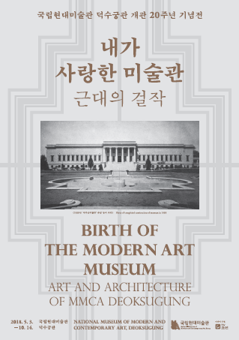
IE/2010PO/0121 | 《대한제국의 미술-빛의 길을 꿈꾸다》전 포스터 | 2018 | 전시인쇄물/포스터 | 2018년 11월 15일부터 2019년 2월 6일까지 국립현대미술관 덕수궁에서 열린 《대한제국의 미술-빛의 길을 꿈꾸다》전의 포스터이다. 전시명, 전시기간 등이 명시되어 있다. | 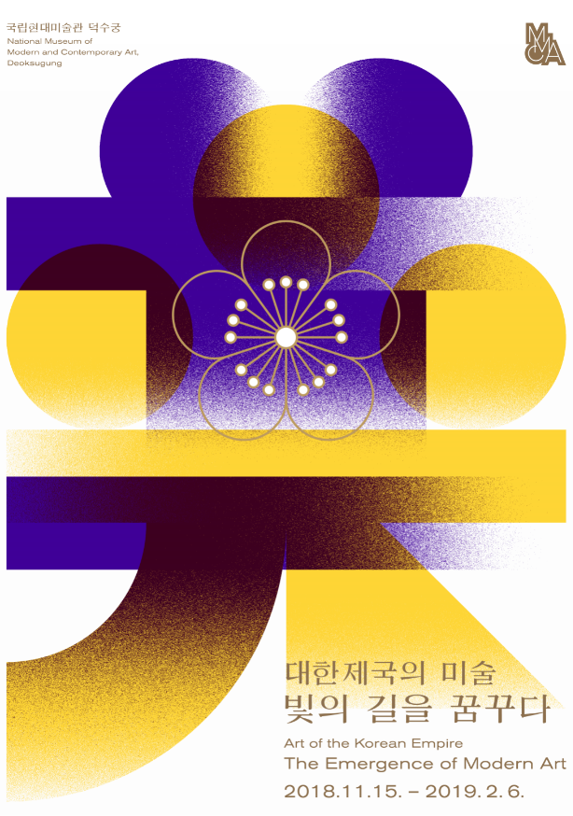
IE/2010PO/0140 | 2018 회랑 프로젝트 《가설.가설.가설》전 포스터 | 2018 | 전시인쇄물/포스터 | 2018년 10월 5일부터 2019년 6월까지 국립현대미술관 과천 3층 회랑에서 열린 2018 회랑 프로젝트 《가설.가설.가설》전의 포스터 이다. | 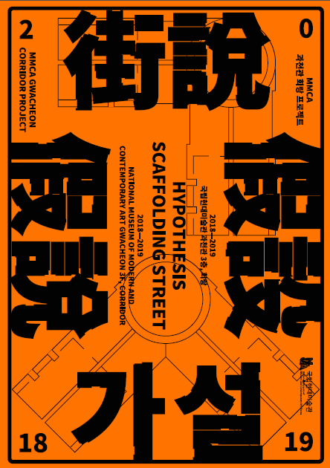
IE/2010PO/0141 | 《신소장품 2017-2018》전 포스터 | 2019 | 전시인쇄물/포스터 | 2019년 3월 21일부터 9월 1일까지 국립현대미술관 과천에서 열린 《신소장품 2017-2018》전의 포스터이다. 전시명, 기간, 장소 등이 명시되어 있다. | 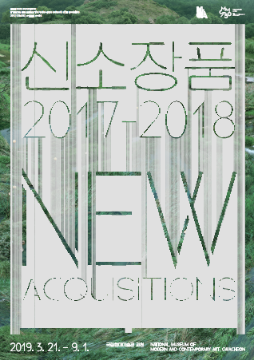
IE/2010PO/0142 | 《한국비디오아트 7090: 시간 이미지 장치》전 포스터 | 2019 | 전시인쇄물/포스터 | 2019년 11월 27일 국립현대미술관 과천에서 열린 《한국비디오아트 7090: 시간 이미지 장치》전의 포스터이다. 전시명, 전시기간 등이 명시되어 있다. | 